Tạo mới KH-CTV
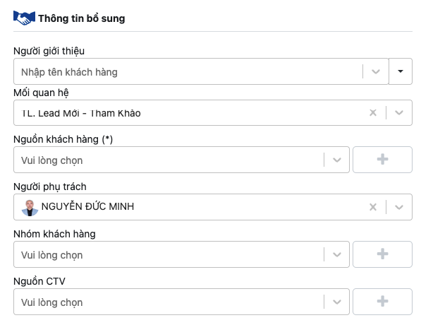
G | Trường hợp set các thông tin trên hệ thống CRM hợp lý |  |  | Có trường hợp QAQC ra khách TLV thì sao? ==> TH2 | G | Trường hợp set các thông tin trên hệ thống CRM hợp lý |  |  | Có trường hợp QAQC ra khách TLV thì sao? ==> TH2
 | A | Trường hợp 1 | Khách hàng gọi vào hotline để tìm hiểu dịch vụ tang lễ Việt (nhắn tin trên page TLV) |  |  | 1 | Trường hợp 1 | Khách hàng gọi vào hotline để tìm hiểu dịch vụ tang lễ Việt (nhắn tin trên page TLV)
 | 1 | Người giới thiệu | none
 | 2 | Mối quan hệ | TL. Cần tư vấn
 | 3 | Nguồn khách hàng | MKT-Hotline (MKT-FB) |  |  |  | Nguồn | MKT-Hotline (MKT-FB)
 | 4 | Người phụ trách | Tên Sales được nhận lead |  |  |  | Nhóm KH | TLV
 | 5 | Nhóm KH | TLV
 | 6 | Nguồn CTV | none |  |  |  | Người phụ trách | Tên Sales được nhận lead
 | B | Trường hợp 2 | Khách hàng được khai thác từ hoạt động QAQC có quan tâm tới sản phẩm KHTT |  |  | 2 | Trường hợp 2 | Khách hàng được khai thác từ hoạt động QAQC có quan tâm tới sản phẩm KHTT
 | 1 | Người giới thiệu | none |  |  |  | Nguồn CTV | QAQC
 | 2 | Mối quan hệ | TL. Cần tư vấn => Chốt => Nghiệm thu (Sai đối tượng / Từ chối) |  |  |  | Nguồn khách hàng | Sales Tự kiếm
 | 3 | Nguồn khách hàng | Sales Tự kiếm |  |  |  | Nhóm KH | KHTT
 | 4 | Người phụ trách | Tên sales khai thác ra và là sales bán hàng luôn |  |  |  | Mối quan hệ | Lead - Tham khảo => Chốt => Nghiệm thu (Sai đối tượng / Từ chối)
 | 5 | Nhóm KH | KHTT |  |  |  | Người phụ trách | Tên sales khai thác ra và là sales bán hàng luôn
 | 6 | Nguồn CTV | QAQC
 | C | Trường hợp 3 | Khách hàng được CTV của PTTT giới thiệu và có quan tâm Hộc lưu tro cốt |  |  | 3 | Trường hợp 3 | Khách hàng được CTV của PTTT giới thiệu và có quan tâm Hộc lưu tro cốt
 | 1 | Người giới thiệu | Tên Cộng tác viên giới thiệu lead |  |  |  | Nguồn | Partnership
 | 2 | Mối quan hệ | TL. Cần tư vấn |  |  |  | Nhóm KH | Hộc lưu tro cốt
 | 3 | Nguồn khách hàng | Partnership |  |  |  | Mối quan hệ | Lead - tham khảo
 | 4 | Người phụ trách | Tên sales được nhận lead |  |  |  | Người phụ trách | Tên sales được nhận lead
 | 5 | Nhóm KH | Hộc lưu tro cốt |  |  |  | Người giới thiệu | Tên Cộng tác viên giới thiệu lead
 | 6 | Nguồn CTV | Tên Đại lý, nhóm Đối tác/CTV |  |  |  | Nguồn CTV | Tên Đại lý, nhóm Đối tác/CTV
 | D | Trường hợp 4 | Tạo CTV từ hoạt động QAQC |  |  | 4 | Trường hợp 4 | Tạo CTV từ hoạt động QAQC
 | 1 | Người giới thiệu | none |  |  |  | Nguồn CTV | QAQC
 | 2 | Mối quan hệ | Cộng tác viên mới |  |  |  | Nhóm KH | Sales Tự kiếm
 | 3 | Nguồn khách hàng | none |  |  |  | Mối quan hệ | Cộng tác viên mới
 | 4 | Người phụ trách | Tên PTTT phát triển CTV |  |  |  | Người phụ trách | Tên PTTT phát triển CTV
 | 5 | Nhóm KH | QAQC
 | 6 | Nguồn CTV | Sales Tự kiếm
 | E | Trường hợp 5 | Khách hàng gọi vào DVYT KimCare hỏi thuê giường bệnh và sử dụng DVTL BLS | Giải thích |  | 5 | Trường hợp 5 | Khách hàng gọi vào DVYT KimCare hỏi thuê giường bệnh và sử dụng DVTL BLS | Giải thích
 | 1 | Người giới thiệu | none | Nếu khách hàng dùng các sản phẩm dịch vụ Y tế sau đó mới được chuyển đồi sang DVTL |  |  | Nguồn | MKT-Hotline | Nếu khách hàng dùng các sản phẩm dịch vụ Y tế sau đó mới được chuyển đồi sang DVTL
 | 2 | Mối quan hệ | TL. Lead - Tham khảo | Dịch vụ 1: dịch vụ y tế, oxy, xe cấp cứu... |  |  | Nhóm KH | DVYT | Dịch vụ 1: dịch vụ y tế, oxy, xe cấp cứu...
 | 3 | Nguồn khách hàng | MKT-Hotline | Dịch vụ 2: Kế hoạch trăm tuổi, BĐS, hoặc tang lễ được xác định bởi các mã đơn hàng |  |  | Mối quan hệ | Lead - Tham khảo | Dịch vụ 2: Kế hoạch trăm tuổi, BĐS, hoặc tang lễ được xác định bởi các mã đơn hàng
 | 4 | Người phụ trách | Kim Anh |  |  |  | Người phụ trách | Kim Anh
 | 5 | Nhóm KH | DVYT |  |  |  | Người giới thiệu | none
 | 6 | Nguồn CTV | none |  |  |  | Nguồn CTV | none
 | F | Trường hợp 6 | Lead nguồn PTTT tự kiếm giao cho 1 sales khác chăm |  |  | 4 | Trường hợp 4 | Tạo CTV từ hoạt động QAQC
 | 1 | Người giới thiệu | none |  |  |  | Nguồn CTV | QAQC
 | 2 | Mối quan hệ | TL. Lead - Tham khảo |  |  |  | Nhóm KH | Sales Tự kiếm
 | 3 | Nguồn khách hàng | Sales Tự kiếm |  |  |  | Mối quan hệ | Cộng tác viên mới
 | 4 | Người phụ trách | Tên người nhận lead |  |  |  | Người phụ trách | Tên PTTT phát triển CTV
 | 5 | Nhóm KH | QAQC
 | 6 | Nguồn CTV | none
 | 7 | Nguoi gioi thieu | (Trường trong panel tao đơn hàng) Người đưa lead

Sản phẩm-Tạo mới đơn hàng
 |  |  | QUY ĐỊNH MÃ ĐƠN HÀNG CÁC LOẠI DỊCH VỤ CỦA BLACKSTONES
A | Các định nghĩa đặt tên đơn hàng với các sản phẩm dịch vụ trong hệ sinh thái |  |  | GIẢI THÍCH HÀNH TRÌNH ĐẶT TÊN
 | 1 | Kế hoạch trăm tuổi | 260305KHTT | KHTT: Khách sử dụng sản phẩm kế hoạch trăm tuổi MBS: Khách sử dụng sản phẩm membership | 260101-KHTT: KHTT-là viết tắt dòng sản phẩm / 26-là năm / 01-là tháng phát sinh giao dịch / 01-số thứ tự giao dịch trong tháng
 | 2 | Bất động sản | BDS2601 - SALA2607 | BDS: Khách sử dụng BĐS nghĩa trang khác ngoài Sala SALA: Khách sử dụng nghĩa trang Sala | 260101-BDS: BĐS viết tắt dòng sản phẩm / 26-là năm / 01-là tháng phát sinh giao dịch / 01-số thứ tự giao dịch trong tháng
 | 3 | Dịch vụ Tang Lễ | 260303 | mã đơn hàng tổ chức trong tháng | 260101-BLS/260101-TLV: BLS hoặc TLV là viết tắt dòng sản phẩm / 26: là năm / 01: là tháng phát sinh giao dịch / 01: số thứ tự giao dịch trong tháng
 | 4 | Dịch vụ Y tế | TG26001 | TG: Khách sử dụng dịch vụ thuê giường | 260101-DVYT: DVYT là viết tắt dòng sản phẩm / 26: là năm / 01: là tháng phát sinh giao dịch / 01: số thứ tự giao dịch trong tháng
 | 5 | Hộc lưu tro cốt | MDQ2603 - HBS2601 | MDQ: khách mua hộc Minh Đăng Quang HBS: khách mua hộc Bửu Sơn | 260101-HLC: HLC là viết tắt dòng sản phẩm hộc lưu cốt / 26: là năm / 01: là tháng phát sinh giao dịch / 01: số thứ tự giao dịch trong tháng
 | 6 | Bán lẻ | BL001 - MC001 | BL: các dịch vụ bán lẻ MC: mâm cúng | 260101-BL: BL là viết tắt các sản phẩm bán lẻ khác / 26: là năm / 01: là tháng phát sinh giao dịch / 01: số thứ tự giao dịch trong tháng

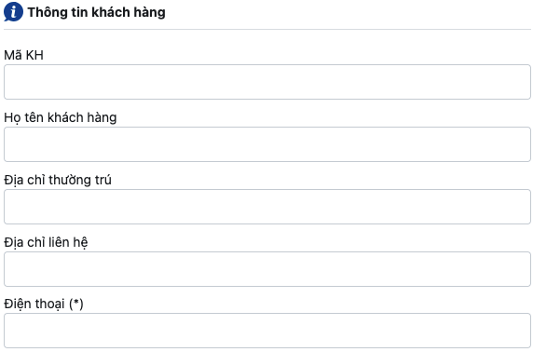
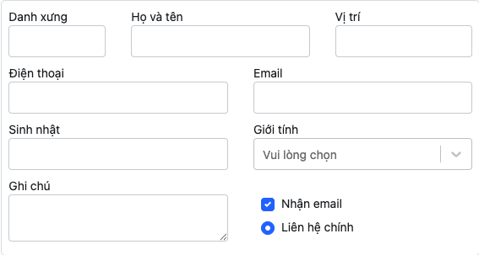
B | Quy định nhập liệu các trường thông tin trong CRM

 | 1 | Mã KH | Ô này hệ thống tự động điền theo thứ tự, không điền vào ô này

 | 2 | Họ tên KH | Điền đầy đủ tên khách hàng: Nguyễn Văn An (nếu là CTV thì thêm "- CTV" phía sau tên

 | 3 | Địa chỉ | Cập nhật đầy đủ địa chỉ: 52 Đường B2, KP. 12, P. An Khánh. TP. HCM

 | 4 | Địa chỉ | Cập nhật đầy đủ địa chỉ: 52 Đường B2, KP. 12, P. An Khánh. T. Đồng Nai

 | 5 | Điện thoại | Là thông tin bắc buộc có để check trùng: 09789.98899

C | Tạo mới đơn hàng
 | 1 | Đơn hàng DVTL

 | 2 | Đơn hàng BĐS

 | 3 | Đơn hàng DVYT

